Tabelle1
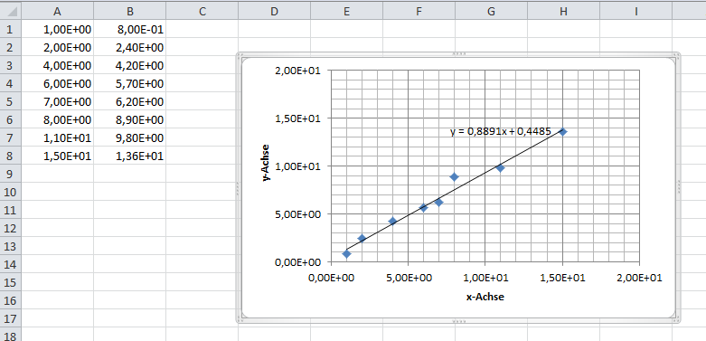
1.00E+00 | 8.00E-01
2.00E+00 | 2.40E+00
4.00E+00 | 4.20E+00
6.00E+00 | 5.70E+00
7.00E+00 | 6.20E+00
8.00E+00 | 8.90E+00
1.10E+01 | 9.80E+00
1.50E+01 | 1.36E+01

 | Screenshot der mit Office 2010 erstellten Ausgleichskurve

